0、MCU上电总时序图
返回 | BAT供电-》FS26供电-》MCU启动-》CAN供电初始化-》PMIC前级DC-DC供电-》PMIC上电-》SOC启动-》各外设上电初始化
 | 说明1：时序图表示的是芯片侧的时序，备注MOS反向的需要MCU或者SOC做反向以满足被控IC的时序
 | 说明2：B2B连接器对应关系说明：MB板的J12对应PB板的J9，MB板的J4对应PB板的J8.PIN脚一一对应。
 | 说明3：PTB29需要配成浮空输入模式；PTB27上电时输出为低，防止误触发SOC PMIC的POFF流程；PTC23、PTC25、PTE7配成ADC输入
 | 说明4：PTC19上电输出低；PTG6上电置高；PTB4上电输出高(不能开漏输出，先尝试普通输出模式);PTG5上电拉低;PTA18上电置高;PTE12、PTB20拉低;
电源/信号
VSUP | FBATT

ACC点火 |  | TBD(0ms)

MCU初始化 |  | TBD与MCU初始化时间有关

PB板对外接口总使能拉高 | FBATT->SFBATT |  | TBD(0ms)
描述：MCU->供电 | IO_SFBATT_PWR_EN_3V3_PTC18(MCU)

PB板屏幕1使能拉高 | SFBATT->EXT_DISPLAY_EN1 |  | TBD(0ms)
描述：MCU->外部display1使能 | EXT_DISPLAY_EN1_MCU_OUT_3V3_PTG17(MCU)

PB板屏幕2使能拉高 | SFBATT->EXT_DISPLAY_EN2 |  | TBD(0ms)
描述：MCU->外部display2使能 | EXT_DISPLAY_EN2_MCU_OUT_3V3_PTG15(MCU)

PB板屏幕3使能拉高 | SFBATT->EXT_DISPLAY_EN3 |  | TBD(0ms)
描述：MCU->外部display3使能 | EXT_DISPLAY_EN3_MCU_OUT_3V3_PTG22(MCU)

PB板屏幕4使能拉高 | SFBATT->EXT_DISPLAY_EN4 |  | TBD(0ms)
描述：MCU->外部display4使能 | EXT_DISPLAY_EN4_MCU_OUT_3V3_PTG18(MCU)

PB板屏幕5使能拉高 | SFBATT->EXT_DISPLAY_EN5 |  | TBD(0ms)
描述：MCU->外部display5使能 | EXT_DISPLAY_EN5_MCU_OUT_3V3_PTG16(MCU)

PB板屏幕6使能拉高 | SFBATT->EXT_DISPLAY_EN6 |  | TBD(0ms)
描述：MCU->外部display6使能 | EXT_DISPLAY_EN6_MCU_OUT_3V3_PTA31(MCU)

PB板屏幕7使能拉高 | SFBATT->EXT_DISPLAY_EN7 |  | TBD(0ms)
描述：MCU->外部display7使能 | EXT_DISPLAY_EN7_MCU_OUT_3V3_PTC1(MCU)

PB板屏幕8使能拉高 | SFBATT->EXT_DISPLAY_EN8 |  | TBD(0ms)
描述：MCU->外部display8使能 | EXT_DISPLAY_EN8_MCU_OUT_3V3_PTG20(MCU)

PB板外设总供电VDD_5V_SW | FBATT->VDD_5V_SW |  | TBD(0ms)
描述：MCU->DC-DC | MCU_PB_SW_5V_EN_3V3_PTE30(MCU)

PB板外设总供电VDD_3V3_SW | VDD_5V_SW->VDD_3V3_SW |  | TBD(0ms)
描述：MCU->DC-DC | MCU_PB_SW_3V3_EN_3V3_PTE31(MCU)

CAN收发器5V VCC | VDD_5V_SW->CAN_5V |  | TBD(0ms)
描述：MCU->开关 | CAN5V_PWR_EN_H_PTF28

CAN收发器3V VIO | VDD_3V3_SW->CAN_3V3 |  | TBD(0ms)
描述：MCU->开关 | CAN3V3_PWR_EN_H_PTF29

CAN收发器供电使能及初始化 |  |  | TBD与CAN初始化时间有关

MB板SOC的PMIC OFF使能 |  |  | 输出低电平
描述：MCU->PMIC的POFF ,上电输出低电平 | MCU_PMIC_FAST_POFF_EN_PTB27(MCU)

MB板SOC的STR控制 |  |  | 输出低电平
描述：MCU->SOC的STR，上电输出低电平 | MCU_WKUP_SOC_3V3_PTG5(MCU)

MB板SOC的MD PMIC的GPIO_09
描述：MCU->PMIC的POFF 完成检测，配成浮空输入 | MCU_SOC_PMA_GPIO_09|POFF_COMPLETE_3P3_N_PTB29(MCU)

MB板PMIC SAIL的GPIO3 |  |  | TBD(0ms)
描述：MCU->PMIC的GPIO3输出，上电MCU输出高 | MCU_SOC_PMS_WAKE_3V3_PTA18(MCU)

MB板SOC的CFG管脚GPIO_168 |  |  | TBD(0ms)
描述：MCU->SOC的BIST CFG输出，上电MCU配成输入 | SOC_CLUSTER_MCU_GPIO2_3V3_PTG6(MCU)

MB板 SAIL PMIC的GPIO11管脚 |  |  | TBD(0ms)
描述：MCU->PMIC的GPIO管脚，POFF输出，配成开漏输出，上电MCU输出高 | MCU_SOC_PMS_FAST_POFF_EN_M3P3_N_PTB4(MCU)

MB板VREG_MD_3P3供电模式选择 |  |  | TBD(0ms) | 模式PIN为H：FCCM(MCU输出低),模式PIN为L：轻载(MCU输出高)
描述：MCU->MB板VREG_MD_3P3的模式选择(MOS反向)，上电MCU输出低 | MCU_PMIC_PWR_LIGHT_EN_PTF17(MCU)

PMIC SAIL供电VREG_SAIL_3P3 | FBATT_SOC->VREG_SAIL_3P3 |  | TBD(0ms)
描述：MCU->DC-DC EN SAIL_VR3P3_M3P3_EN,上电MCU输出高 | SAIL_VR3P3_M3P3_EN_PTD16(MCU)

PMIC MAIN供电VREG_MD_3P3 | FBATT_SOC->VREG_MD_3P3 |  | TBD(0ms)
描述：MCU->DC-DC EN(MOS反向) MCU_PMIC_PWR_EN,上电MCU输出低 | MCU_PMIC_PWR_EN_3V3_PTD5(MCU)

PMIC MAIN供电VREG_SOC_4P5 | FBATT_SOC->VREG_SOC_4P5 |  | ＞30ms
描述：MCU->DC-DC EN EN_QAM_VR4P5_M3P3,上电MCU输出高 | MCU_EN_QAM_VR4P5_M3P3_PTG27(MCU)

PMIC MAIN的RESIN_N |  |  |  | TBD(0ms) | RSIN_N为高，对应MCU输出低
描述：MCU->MAIN PMIC RST(MOS反向) MCU_RST_PMIC_3V3，上电MCU输出低 | MCU_RESET_PMIC_3P3_PTC19(MCU)

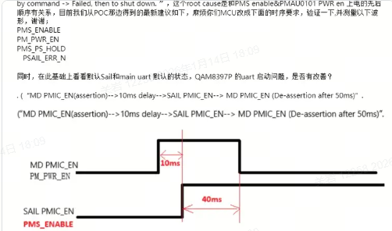
PMIC MAIN 的PWREN |  |  |  | TBD(10ms)
描述：MCU->MAIN PMIC PWREN MCU_ON_PMIC_KPD_3V3,上电MCU输出高 | MCU_ON_PMIC_KPD_3V3_PTD21(MCU)

PMIC SAIL的NPOWERON/ENABLE信号 |  |  |  |  | TBD(40ms)
描述：MCU->SAIL PMIC NPOWERON PMS_ENABLE_M3P3,上电MCU输出高 | MCU_SOC_PMS_ENABLE_M3P3_PTD30(MCU)

MB板外设电源VDD_3V9_SW | FBATT->VDD_3V9_SW |  |  |  |  | 0ms
描述：MCU->DC-DC MCU_SW_3V3_EN_3V3,上电MCU输出高 | MB_SW_3V3_EN_PTD25(MCU)

MB板外设电源VDD_3V3_SW | FBATT->VDD_3V3_SW |  |  |  |  | 300ms
描述：MCU->DC-DC MCU_SW_3V3_EN_3V3 ,上电MCU输出高 | MB_SW_3V3_EN_PTD25(MCU)

MB板外设电源VDD_1V8_SW | FBATT->VDD_1V8_SW |  |  |  |  | 0ms
描述：MCU->DC-DC MCU_SW_1V8_EN_3V3,上电MCU输出高 | MB_SW_1V8_EN_PTC12(MCU)

MB板POC 14V供电 | FBATT->CAMERA_PWR_14V |  |  |  |  | 0ms
描述：MCU->DC-DC CAMERA_PWR_14V ,上电MCU输出高 | MCU_SOC_POC14V_PWR_EN_PTA22(MCU)

各外设独立供电使能及初始化

MB板连接器的信号网络名 | MB板连接器PIN | SOC PIN | MB外设 PIN | PB板连接器的信号网络名 | PB板连接器PIN | MCU PIN | 外设/电平转换IC PIN | 备注
SOC_WIFI_PCIE3_RST_L_1V8 | J4-2左 | GPIO11 | / | SOC_PCIE3_RST_L_1V8 | J8-2左 | / | WIFI复位 | GPIO11-》WIFI复位
SOC_WIFI_PCIE3_CLKREQ_L_1V8 | J4-4左 | GPIO10 | / | SOC_PCIE3_CLKREQ_L_1V8 | J8-4左 | / | WIFI CLKREQ | GPIO10-》WIFI CLKREQ
BT2_RESET_1V8 | J4-6左 | GPIO32 | / | BT2_RESET_1V8 | J8-6左 | / | AH20C的BT_EN | GPIO32-》BT使能
SOC_WIFI_EN_1V8 | J4-10左 | GPIO0 | / | SOC_WIFI_EN_1V8 | J8-10左 | / | WIFI使能(AF67E) | GPIO0-》AH67E WIFI使能
WIIFI_PWR_EARLY_EN | J4-12左 | GPIO33 | / | WIFI_PWR_EARLY_EN | J8-12左 | / | WIFI供电使能(AF67E) | GPIO33-》AH67E WIFI供电使能
SOC_BT_EN_1V8 | J4-14左 | GPIO1 | / | SOC_BT_EN_1V8 | J8-14左 | / | BT使能(AF67E) | GPIO1-》AH67E BT使能
EN_QAM_VR4P5_M3P3 | J4-16左 | / | PMIC MAIN供电VREG_SOC_4P5 | PMIC_MD_3V3_PWR_PG3V3 | J8-16左 | MCU_EN_QAM_VR4P5_M3P3_PTG27 | / | PTG27-》VREG_SOC_4P5供电使能
QAM_4P5_THERM_AD | J4-18左 | / | MAIN DC-DC 4.5V电源的温度检测 | QAM_4P5_THERM_AD | J8-18左 | QAM_4P5_THERM_ADC_PTC23 | / | PTC23-》VREG_SOC_4P5芯片的温度检测
SOC_PWR_4V5_PG | J4-20左 | / | VREG_SOC_4P5的PG信号 | SOC_PWR_4V5_PG | J8-20左 | SOC_PWR_4V5_PG_PTA21 | / | PTA21-》VREG_SOC_4P5的PG检测
MCU_SW_1V8_EN_3V3 | J4-26左 | / | MB板外设电源VDD_1V8_SW使能 | MB_SW_1V8_EN_3V3 | J8-26左 | MB_SW_1V8_EN_PTC12 | / | PTC12-》MB_SW_1V8的供电使能
SOC_A2B1_RST_1V8 | J4-31左 | GPIO100 | / | A2B2_SOC_RESET_1P8 | J8-31左 | / | A2B2_SOC_RESET_3V3 | GPIO100-》A2B2的复位
BT2_PWR_EN_1V8 | J4-33左 | GPIO2 | / | BT3V3_PWR_EN_1V8 | J8-33左 | / | AH20C的供电使能 | GPIO2-》BT3V3的供电使能
MCU_SW_3V3_EN_3V3 | J4-34左 | / | MB板外设电源VDD_3V9_SW/VDD_3V3_SW使能 | MB_SW_3V3_EN_3V3 | J8-34左 | MB_SW_3V3_EN_PTD25 | / | PTD25-》MB板的VDD_3V9_SW/VDD_3V3_SW供电使能
QAM_SAIL_3P3_THERM_AD | J4-42左 | / | SAIL DC-DC 3.3V电源的温度检测 | QAM_SAIL_3P3_THERM_AD | J8-42左 | QAM_SAIL_3P3_THERM_ADC_PTC25 | / | PTC25-》QAM_SAIL_3P3芯片的温度检测
QAM_SAIL_VR3P3_M3P3_PG | J4-44左 |  | SAIL DC-DC的PG信号 | QAM_SAIL_VR3P3_M3P3_PG | J8-44左 | QAM_SAIL_VR3P3_M3P3_PG_PTD15 | / | PTD15-》QAM_SAIL_VR3P3芯片的PG检测
QAM_SAIL_VR3P3_FAULT | J4-46左 |  | SAIL DC-DC的FAULT信号 | QAM_SAIL_VR3P3_FAULT | J8-46左 | QAM_SAIL_VR3P3_FAULT_PTD23 | / | PTD23-》QAM_SAIL_VR3P3芯片的FAULT检测
SAIL_VR3P3_M3P3_EN | J4-48左 | / | PMIC SAIL供电VREG_SAIL_3P3 | SAIL_VR3P3_M3P3_EN | J8-48左 | SAIL_VR3P3_M3P3_EN_PTD16 | / | PTD16-》MB板的VREG_SAIL_3P3供电使能
MCU2MPU2_CLU_1V8 | J4-55左 | GPIO_168 | SOC的config | MCU2MPU2_CLU_1V8 | J8-55左 | SOC_CLUSTER_MCU_GPIO2_3V3_PTG6 | /
VIP_APSS_STR_WAKE_S4A_1V8 | J4-64左 | GPIO_166 | SOC的STR | VIP_APSS_STR_WAKE_S4A_1P8 | J8-64左 | MCU_WKUP_SOC_3V3_PTG5 | / | PTG5-》MB板SOC的STR
IVI_ADC_RESET_1V8 | J4-67左 | GPIO76 | / | IVI_ADC_RESET_1V8 | J8-67左 | / | PCM6360的SHDNZ | GPIO76-》PCM6360的SHDNZ
SOC_A2B0_RST_1V8 | J4-78左 | GPIO46 | / | A2B1_SOC_RESET_1P8 | J8-78左 | / | A2B1_SOC_RESET_3V3 | GPIO46-A2B1的RESET
PMA_GPIO_09|POFF_COMPLETE_3P3_N | J4-80左 | RFU_36 | PMIC MAIN的GPIO_09,功能POFF完成,信号由低→高，PMAU0101上电完成 | POFF完成信号PMA_GPIO_09|POFF_COMPLETE_3P3_N | J8-80左 | MCU_SOC_PMA_GPIO_09|POFF_COMPLETE_3P3_N_PTB29 | / | PMAU0101的GPIO_09-》MCU的PTB29-》SOC的RFU_36，
MCU_PMIC_PWR_EN | J12-12右 | / | PMIC MAIN供电VREG_MD_3P3使能 | MCU_PMIC_PWR_EN | J9-12右 | MCU_PMIC_PWR_EN_3V3_PTD5 |  | PTD5-》MB板的MAIN PMIC的供电使能 | 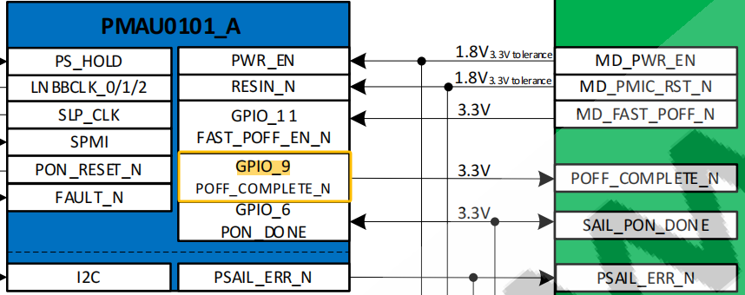
QAM_MD_3P3_THERM_AD | J12-14右 | / | MAIN DC-DC 3.3V电源的温度检测 | QAM_MD_3P3_THERM_AD | J9-14右 | QAM_MD_3P3_THERM_ADC_PTE7 |  | PTE7-》QAM_MD_3P3芯片的温度检测
PMIC_MD_3V3_PWR_PG3V3 | J12-16右 | / | VREG_MD_3P3的PG信号 | PMIC_MD_3V3_PWR_PG3V3 | J9-16右 | SOC_PMIC_PWR_PG3V3_PTG0 |  | PTG0-》PMIC_MD_3V3的PG检测
MCU_PMIC_PWR_LIGHT_EN | J12-20右 | / | VREG_MD_3P3的输出模式选择 | MCU_PMIC_PWR_LIGHT_EN | J9-20右 | MCU_PMIC_PWR_LIGHT_EN_PTF17 |  | PTF17-》MB板VREG_MD_3P3的轻载使能
MCU_ON_PMIC_KPD_3V3 | J12-22右 | / | PMIC MAIN 的PWREN | MCU_ON_PMIC_KPD_3V3 | J9-22右 | MCU_ON_PMIC_KPD_3V3_PTD21 |  | PTD21-》MAIN PMIC(PMAU0101)的PWREN
PMIC_FAULT_3V3 | J12-24右 | / | PMIC MAIN 的FAULT | PMIC_FAULT_3V3 | J9-24右 | PMIC_FAULT_3V3_PTD0 |  | PTD0-》MAIN PMIC(PMAU0101)的FAULT检测
MCU_PMIC_FAST_POFF_EN | J12-26右 | RFU_40 | MCU_PMIC(PMAU0101)的GPIO_11 | MCU_PMIC_FAST_POFF_EN | J9-26右 | MCU_PMIC_FAST_POFF_EN_PTB27 |  | PTB27反向之后-》MAIN PMIC(PMAU0101)的POFF_EN-》SOC的RFU_40 |  | 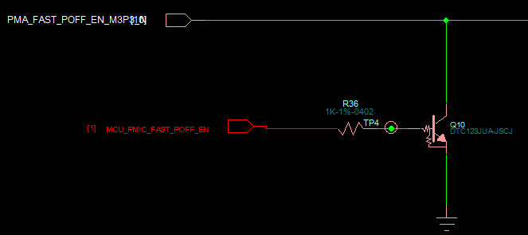
MCU_RST_PMIC_3V3 | J12-28右 | / | PMIC MAIN的RESIN_N | MCU_RST_PMIC_3V3 | J9-28右 | MCU_RESET_PMIC_3P3_PTC19 |  | PTB27-》MAIN PMIC(PMAU0101)的RESIN_N
AUD_MECURY_RST_1V8 | J12-35右 | GPIO101 | / | AUD_MECURY_RST_1V8 | J9-35右 | / | SAF4000的RESET(三极管反向控制) | GPIO101-》收音机芯片SAF4000的RESET
WIIFI_PWR_LATE_EN | J12-36右 | GPIO69 |  | WIFI_PWR_LATE_EN | J9-36右 | / | WIFI模组AF67E的VDD_PA供电使能 | GPIO69-》AF67E的VDD_PA供电使能
PMS_FAST_POFF_EN_M3P3_N | J12-37右 | / | SAIL PMIC的GPIO11，FAST POFF功能 |  | J9-37右 | MCU_SOC_PMS_FAST_POFF_EN_M3P3_N_PTB4 | / | PTB4-》SAIL PMIC的GPIO11，快速POFF功能
PMS_WAKE_S1P8 | J12-39右 | / | SAIL PMIC的GPIO3，唤醒PMIC功能 | PMS_WAKE_S1P8 | J9-39右 | MCU_SOC_PMS_WAKE_3V3_PTA18 | / | SAIL PMIC的GPIO3-》PTA18，唤醒PMIC功能
PMA_GPIO_06|PMS_PON_DONE_ODO_3P3 | J12-41右 | / | SAIL PMIC的GPIO2 | PMA_GPIO_06|PMS_PON_DONE_ODO_3P3 | J9-41右 | MCU_SOC_PMS_PON_DONE_ODO_PTC3 | / | SAIL PMIC的GPIO2-》PTC3
PMS_ENABLE_DRV_3P3 | J12-43右 | / | SAIL PMIC的EN_DRV | PMS_ENABLE_DRV_3P3 | J9-43右 | MCU_SOC_PMS_ENABLE_DRV_3P3_PTD1 |  | PTD1-》SAIL PMIC的EN_DRV
PMS_ENABLE_M3P3 | J12-45右 | / | PMIC SAIL的NPOWERON/ENABLE信号 | PMS_ENABLE_M3P3 | J9-45右 | MCU_SOC_PMS_ENABLE_M3P3_PTD30 |  | PTD30-》PMIC SAIL的NPOWERON/ENABLE
PMS_PGOOD_ODO_3P3 | J12-47右 | / | SAIL PMIC的GPIO9 | PMS_PGOOD_ODO_3P3 | J9-47右 | MCU_SOC_PMS_PGOOD_ODO_3P3_PTA0 |  | SAIL PMIC的PG-》PTA0
PS_HOLD_DET_3V3 | J12-56右 | RFU_11 | SAIL PMIC的PS_HOLD | PS_HOLD_DET_3V3 | J9-56右 | MB_PMIC_MCU_PS_HOLD_DET_3V3_PTE1 |  | SOC的RFU_11-》SAIL PMIC的PS_HOLD-》反向之后接PTE1

B2B连接器对应关系说明： MB板的J12对应PB板的J9，MB板的J4对应PB板的J8.PIN脚一一对应。以上是上电时序中用到的B2B连接器信号，其它信号需参考HSI。

1、PB板总时序图
返回 | BAT供电-》FS26供电-》MCU启动-》CAN供电初始化-》PMIC前级DC-DC供电-》PMIC上电-》SOC启动-》各外设上电初始化
 | 说明1：时序图表示的是芯片侧的时序，备注MOS反向的需要MCU或者SOC做反向以满足被控IC的时序
 | 说明2：B2B连接器对应关系说明：MB板的J12对应PB板的J9，MB板的J4对应PB板的J8.PIN脚一一对应。
电源/信号
VSUP | FBATT

SBC VPRE输出 | FS26_VPRE | OTP(＞1ms*)

SBC LDO1输出 | VDD_HV_A_MCU/3V3_STBY |  | OTP(≥0ms)

SBC LDO2输出 | VDD_HV_B_MCU |  | OTP(≥0ms)

SBC VREF输出 | VDD_REFH |  | OTP(＞1ms*)

SBC CORE输出 | V15_MCU

ACC点火 |  |  |  | TBD(0ms)

MCU初始化 |  |  |  | TBD与MCU初始化时间有关

外设总供电：见MCU上电总时序图
外设总供电VDD_5V_SW | FBATT->VDD_5V_SW |  |  | TBD(0ms)
描述：MCU->DC-DC | MCU_PB_SW_5V_EN_3V3_PTE30

外设总供电VDD_3V3_SW | VDD_5V_SW->VDD_3V3_SW |  |  | TBD(0ms)
描述：MCU->DC-DC | MCU_PB_SW_3V3_EN_3V3_PTE31

A2B电路上电时序
A2B供电 | FBATT->PA_8V5_A2B |  |  | TBD(5ms)
 | MCU_A2B_8V5_EN_3V3_PTG24

A2B1复位 |  |  |  |  | TBD(0ms)
描述：SOC->RST | A2B1_SOC_RESET_3V3(SOC的GPIO46)

A2B2复位
描述：SOC->RST | A2B2_SOC_RESET_3V3(SOC的GPIO100)

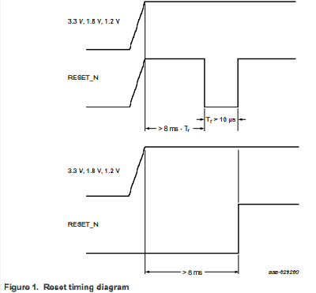
收音机电路上电时序：天线在TUNER复位稳定之后再上电
TUNER供电1.2V | VDD_5V_SW->1V2_ANA |  |  |  | TBD(1ms)
 | MCU_TUNER_PWR1V2_PG_3V3_PTD17

TUNER供电1.8V | VDD_5V_SW->1V8_DIG |  |  |  | TBD(1ms) | 仅SAF4000有1.8V
 | MCU_TUNER_PWR_1V8_EN_PTF31

TUNER供电3.3V | VDD_5V_SW->VDD_3V3_TUNER |  |  |  | >8ms
 | MCU_TUNER_PWR_3V3_EN_PTF24

TUNER复位 |  |  |  |  |  | TBD(10ms)
描述：SOC->RST(MOS反向) | AUD_MECURY_RST_1V8(SOC的GPIO101)

3200天线供电 | FBATT->FM2/DAB_ANT_POWER |  |  |  |  |  | TBD(0ms)
 | FM2/DAB_ANT_PWR_EN_3V3_PTC28

3100/SA4000天线 | FBATT->FM1_ANT_POWER |  |  |  |  |  | TBD(0ms)
 | FM1_ANT_PWR_EN_3V3_PTE29

SA4000天线 | FBATT->DAB_ANT_POWER
 | DAB_ANT_PWR_EN_3V3_PTC0

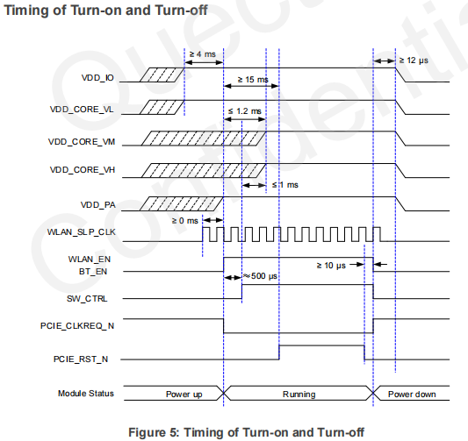
WIFI电路上电时序
BT/WIFI供电 | VDD_5V_SW->VDD_CORE_VH/VM/VL |  |  |  | TBD(0ms)
 | WIFI_PWR_EARLY_EN(SOC的GPIO33)

BT/WIFI供电 | VDD_5V_SW->VDD_PA |  |  |  | ≥4ms
 | WIFI_PWR_LATE_EN(SOC的GPIO69)

BT/WIFI使能 |  |  |  |  |  | TBD(0ms)
描述：SOC->BT EN | SOC_BT_EN_1V8(SOC的GPIO1)

BT/WIFI使能
描述：SOC->WLAN EN | SOC_WIFI_EN_1V8(SOC的GPIO0)

MIC电路上电时序
PCM6360供电 | VDD_5V_SW->ADC_3V3 |  |  |  | TBD(5ms)
 | MCU_6360ADC_VDD3V3_EN_3V3_PTA23

PCM6360复位
描述：SOC->SHDNZ | IVI_ADC_RESET_1V8(SOC的GPIO76)

CAN电路上电时序
CAN收发器5V | VDD_5V_SW->CAN_5V |  |  |  | TBD(0ms)
 | CAN5V_PWR_EN_H_PTF28

CAN收发器3V | VDD_3V3_SW->CAN_3V3
 | CAN3V3_PWR_EN_H_PTF29
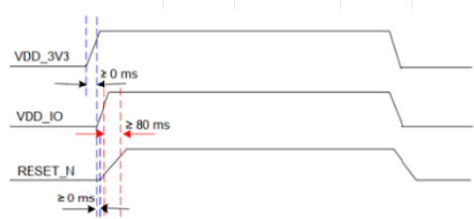
BT电路上电时序
BT供电 | VDD_3V3_SW->BT_3V3/BT_VDDIO |  |  |  |  | ≥80ms
 | BT3V3_PWR_EN_1V8(SOC的GPIO2)

BT复位
描述：SOC->RESET_N(MOS反向) | BT2_RESET_1V8(SOC的GPIO32)

USB电路上电时序
USB2.0供电 | VDD_5V_SW->VBUS_USB2 |  |  |  | TBD(0ms)
描述：结合USB驱动配置 | USB2_CURRENT_EN_3V3_PTE20

USB0供电 | VDD_5V_SW->USB0_VBUS |  |  |  | TBD(0ms)
描述：结合USB驱动配置 | MCU_USB0_OTG_EN_3V3_PTE19

2、MB板总时序图
返回 | BAT供电-》FS26供电-》MCU启动-》CAN供电初始化-》PMIC前级DC-DC供电-》PMIC上电-》SOC启动-》各外设上电初始化
 | 说明1：时序图表示的是芯片侧的时序，备注MOS反向的需要MCU或者SOC做反向以满足被控IC的时序
 | 说明2：B2B连接器对应关系说明：MB板的J12对应PB板的J9，MB板的J4对应PB板的J8.PIN脚一一对应。
电源/信号
BAT | FBATT_SOC | ＞TBD

ACC点火 |  | TBD(0ms)

MCU初始化 |  | TBD与MCU初始化时间有关

PB板外设总供电控制 |  | TBD(0ms)

CAN供电及初始化 |  | TBD与CAN初始化时间有关
PMIC及外设总供电：见MCU上电总时序图
VDD_1V8_SW | FBATT->VDD_1V8_SW |  | TBD(0ms)
描述：MCU->DC-DC MCU_SW_1V8_EN_3V3 | MB_SW_1V8_EN_PTC12(MCU)

外设电源VDD_3V9_SW | FBATT->VDD_3V9_SW |  | TBD(0ms)
描述：MCU->DC-DC MCU_SW_3V3_EN_3V3 | MB_SW_3V3_EN_PTD25(MCU)

外设电源VDD_3V3_SW | FBATT->VDD_3V3_SW |  | TBD(0ms)
描述：MCU->DC-DC MCU_SW_3V3_EN_3V3 | MB_SW_3V3_EN_PTD25(MCU)

PMIC SAIL供电VREG_SAIL_3P3 | FBATT_SOC->VREG_SAIL_3P3 |  | TBD(0ms)
描述：MCU->DC-DC EN(MOS反向) SAIL_VR3P3_M3P3_EN | SAIL_VR3P3_M3P3_EN_PTD16(MCU)

PMIC MAIN供电VREG_MD_3P3 | FBATT_SOC->VREG_MD_3P3 |  | TBD(0ms)
描述：MCU->DC-DC EN(MOS反向) MCU_PMIC_PWR_EN | MCU_PMIC_PWR_EN_3V3_PTD5(MCU)

PMIC MAIN供电VREG_SOC_4P5 | FBATT_SOC->VREG_SOC_4P5 |  | ＞30ms
描述：MCU->DC-DC EN EN_QAM_VR4P5_M3P3 | MCU_EN_QAM_VR4P5_M3P3_PTG27(MCU)

PMIC MAIN的RESIN_N |  |  |  | TBD(0ms)
描述：MCU->MAIN PMIC RST(MOS反向) MCU_RST_PMIC_3V3 | MCU_RESET_PMIC_3P3_PTC19(MCU)

PMIC SAIL的NPOWERON/ENABLE信号 |  |  |  | TBD(0ms)
描述：MCU->SAIL PMIC NPOWERON PMS_ENABLE_M3P3 | MCU_SOC_PMS_ENABLE_M3P3_PTD30(MCU)

PMIC SAIL给SOC 38.4M有源晶振使能 |  |  |  | ＞TBD
PMIC SAIL的GPIO1 ->SOC | SAIL_CXO_EN_S1P2(PMIC)

PMIC SAIL休眠使能 |  |  |  | ＞TBD
SOC的GPIO52->SAIL PMIC的GPIO5 | SAIL_GPIO_52|SAIL_SLP_EN_S1P8(SOC）

MCU->MAIN PMIC PWREN |  |  |  |  | 50ms
描述：MCU->MAIN PMIC PWREN MCU_ON_PMIC_KPD_3V3 | MCU_ON_PMIC_KPD_3V3_PTD21(MCU)

SERDES电路上电时序
DVR/DMS/OMS MAX96712 | VDD_3V3_SW->VDD_1V2_CSI0 |  |  |  |  | TBD(0ms)
描述：SOC->DC-DC | CCI0_PWR_EN(GPIO161)

DVR/DMS/OMS MAX96712 | VDD_1V8_SW->CSI0_VDD_1V8 |  |  |  |  | TBD(5ms)
描述：SOC->Load Switch | CCI0_PWR_EN(GPIO161)

DVR/DMS/OMS MAX96712
描述：SOC->PDB(MOS反向) | CCI0_PWDNB_S4A_1P8(GPIO175)

SERDES电路上电时序
AVM 6M MAX96792/扩展坞MAX96756 | VDD_3V3_SW->CSI23_VDD_1V2 |  |  |  |  | TBD(0ms)
描述：SOC->DC-DC | CCI23_PWR_EN(GPIO163)

AVM 6M MAX96792/扩展坞MAX96756 | VDD_1V8_SW->CSI23_VDD_1V8 |  |  |  |  | TBD(5ms)
描述：SOC->Load Switch | CCI23_PWR_EN(GPIO163)

AVM 6M MAX96792
描述：SOC->PDB(MOS反向) | CCI2_PWDNB_S4A_1P8(GPIO50)

SWITCH扩展坞MAX96756
描述：SOC->PDB(MOS反向) | CCI3_PWDNB_S4A_1P8(GPIO165)

SERDES电路上电时序
预留CAM 6M/8M MAX96724 | VDD_3V3_SW->MAX96724_CSI4_VDD_1V2 |  |  |  |  | TBD(0ms)
描述：SOC->DC-DC | CCI4_PWR_EN(GPIO162)

预留CAM 6M/8M MAX96724 | VDD_1V8_SW->MAX96724_CSI4_VDD_1V8 |  |  |  |  | TBD(5ms)
描述：SOC->Load Switch | CCI4_PWR_EN(GPIO162)

预留CAM 6M/8M MAX96724
描述：SOC->PDB(MOS反向) | CSI4_MAX96726_PWDNB_1V8(GPIO167)

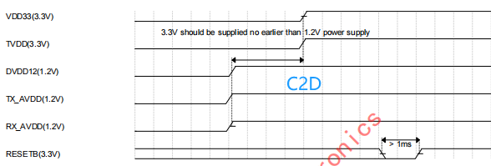
C2D电路上电时序
DPIN GSV6155 | VDD_3V3_SW->GSV6155_TX_AVDD |  |  |  |  | TBD(1ms)
描述：SOC->DC-DC | GSV6155_PWR_EN_S4A_1P8(GPIO38)

DPIN GSV6155 | VDD_3V3_SW->GSV6155_VDD3V3 |  |  |  |  | TBD(1ms)
描述：SOC->Load Switch | SOC_GSV6155_DELAY_EN_1V8(GPIO40)

DPIN GSV6155 |  |  |  |  |  |  | ＞1ms
描述：SOC->PDB(MOS反向) | SOC_GSV6155_RESETB_1V8(GPIO43)

SERDES电路上电时序
扶手屏MAX96855 | VDD_3V3_SW->96781_VDD |  |  |  |  | TBD(0ms)
描述：SOC->DC-DC | EDP2_PWR_EN_S4A_1P8(GPIO149)

扶手屏MAX96855 | VDD_1V8_SW->96781_VDDIO |  |  |  |  | TBD(5ms)
描述：SOC->Load Switch | EDP2_PWR_EN_S4A_1P8(GPIO149)

扶手屏MAX96855
描述：SOC->PDB | EDP2_96745_PDB(GPIO70)

SERDES电路上电时序
中控副驾MAX96855 | VDD_3V3_SW->96749_VDD |  |  |  |  | TBD(0ms)
描述：SOC->DC-DC | EDP0_PWR_EN_S4A_1P8(GPIO71)

中控副驾屏MAX96855 | VDD_1V8_SW->96749_VDDIO |  |  |  |  | TBD(5ms)
描述：SOC->Load Switch | EDP0_PWR_EN_S4A_1P8(GPIO71)

中控副驾MAX96855
描述：SOC->PDB | EDP0_96749_PDB(GPIO170)

SERDES电路上电时序
吸顶屏DS90UB983 | VDD_3V3_SW->VDD_1V15_EDP1 |  |  |  |  | TBD(0ms)
描述：SOC->DC-DC | EDP1_PWR_EN_1P8(GPIO171)

吸顶屏DS90UB983 | VDD_1V8_SW->EDP2_VDD_1V8 |  |  |  |  | TBD(5ms)
描述：SOC->Load Switch | EDP1_PWR_EN_1P8(GPIO171)

吸顶屏DS90UB983
描述：SOC->PDB | SOC_EDP1_PDB(GPIO172)

SERDES电路上电时序
仪表屏DS90UB983 | VDD_3V3_SW->VDD_1V15_EDP3 |  |  |  |  | TBD(0ms)
描述：SOC->DC-DC | EDP1_PWR_EN_1P8(GPIO173)

仪表屏DS90UB983 | VDD_1V8_SW->983_VDD_1V8_EDP0 |  |  |  |  | TBD(5ms)
描述：SOC->Load Switch | EDP1_PWR_EN_1P8(GPIO173)

仪表屏DS90UB983
描述：SOC->PDB | EDP3_SOC_PDB(GPIO174)

IMU电路上电时序
IMU | 3V3_STBY->IMU_STBY_3V3 |  |  |  |  | TBD(0ms)
描述：MCU->Load Switch | MCU_IMU_EN(MCU)

IMU | IMU_STBY_3V3->IMU_1V8
描述：Load Switch->LDO

PHY电路上电时序
PHY RTL9021 | VDD_3V9_SW->PHY_3V3 |  |  |  |  | ≥4ms
描述：SOC->LDO | ENET0_PHY_PWR_EN(GPIO18)

PHY RTL9021
描述：SOC->PDB | SOC_PHY_RST_1V8(GPIO17)

ETH SWITCH电路上电时序
ETH SWITCH RTL9071 | VDD_3V9_SW->RTL9071CP_VDD3V3 |  |  |  |  | TBD(1ms)
描述：SOC->LDO | SOC_RTL9071CP_VDD3V3_EN1_1V8(GPIO107)

ETH SWITCH RTL9071 | RTL9071CP_VDD3V3->RTL9000_VDD1V8 |  |  |  |  | TBD(1ms)
描述：SOC->LDO | SOC_RTL9071CP_VDD1V8_EN2_1V8(GPIO108)

ETH SWITCH RTL9071 | VDD_3V9_SW->RTL9071CP_VDD0V9 |  |  |  |  | TBD(1ms)
描述：SOC->DC-DC | SOC_RTL9071CP_VDD0V9_EN3_1V8(GPIO110)

ETH SWITCH RTL9071 |  |  |  |  |  |  | TBD(0ms)
描述：SOC->WAKE | SOC_RTL9071CP_WAKE_IN_3V3(GPIO135)

ETH SWITCH RTL9071
描述：SOC->RST | SOC_RTL9071CP_RST_1V8(GPIO109)

USB电路上电时序
USB2 |  |  |  |  |  | 结合USB驱动控制
描述：SOC->RST | TAC_USB2_DISABLE_P3P3(GPIO14)

USB1 |  |  |  |  |  | 结合USB驱动控制
描述：SOC->RST | TAC_USB1_DISABLE_P3P3(GPIO13)

USB0 |  |  |  |  |  | 结合USB驱动控制
描述：SOC->RST | TAC_USB0_DISABLE_P3P3(GPIO12)

5、TUNER、A2B、MIC时序图
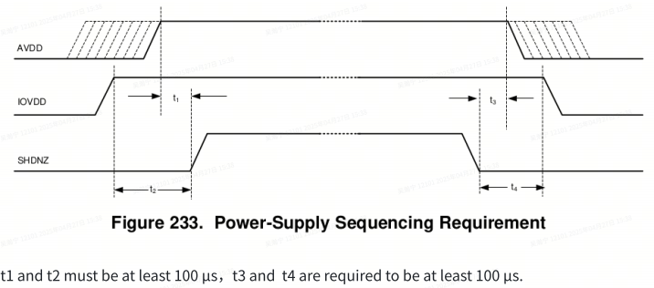
返回
SAF4000/3100 | BAT供电-》FS26供电-》MCU启动-》CAN供电初始化-》PMIC前级DC-DC供电-》PMIC上电-》SOC启动-》各外设上电初始化
电源/信号
TUNER供电1.2V | VDD_5V_SW->1V2_ANA | TBD(1ms)
 | MCU_TUNER_PWR1V2_PG_3V3_PTD17

TUNER供电1.8V | VDD_5V_SW->1V8_DIG | TBD(1ms) | 仅SAF4000有1.8V
 | MCU_TUNER_PWR_1V8_EN_PTF31

TUNER供电3.3V | VDD_5V_SW->VDD_3V3_TUNER | >8ms
 | MCU_TUNER_PWR_3V3_EN_PTF24

TUNER复位 |  |  | TBD(10ms)
SOC->RST(MOS反向) | AUD_MECURY_RST_1V8(SOC的GPIO101)

3200天线供电 | FBATT->FM2/DAB_ANT_POWER |  |  | TBD(0ms)
 | FM2/DAB_ANT_PWR_EN_3V3_PTC28

3100/SA4000天线 | FBATT->FM1_ANT_POWER |  |  | TBD(0ms)
 | FM1_ANT_PWR_EN_3V3_PTE29

SA4000天线 | FBATT->DAB_ANT_POWER
 | DAB_ANT_PWR_EN_3V3_PTC0

AD2433
电源/信号
A2B的供电8.5V | FBATT->PA_8V5_A2B | TBD(>0.1ms)
MCU->PA_8V5_A2B | MCU_A2B_8V5_EN_3V3_PTG24

A2B0复位 |  |  | TBD(0ms)
SOC->RST | SOC_A2B0_RST_1V8(SOC的GPIO_46)

A2B1复位 |  |  | TBD(0ms)
SOC->RST | SOC_A2B1_RST_1V8(SOC的GPIO_100)

A2B的IIC
SOC->IIC | AUD_A2B_I2C_SDA_1V8、AUD_A2B_I2C_SCL_1V8(SOC的GPIO154/GPIO155)

PCM6360
电源/信号
ADC供电3.3V | VDD_5V_SW->ADC_3V3 | TBD(0ms)
MCU->AVDD | MCU_6360ADC_VDD3V3_EN_3V3_PTA23

ADC供电1.8V | VDD_1V8_SW->IOVDD | TBD(>100us)
MB板的1.8V->IOVDD | 实际对应MB板的VDD_SAIL_PX3|VREG_S1P8供电

ADC复位 |  |  | TBD(1ms)
SOC->RST | IVI_ADC_RESET_1V8(SOC的GPIO76)

MICBIAS供电 | FBATT->MICBIAS_8V
MCU->MICBIAS | MCU_MIC_PWR_EN_3V3_PTG23

ADC的IIC
SOC->IIC | ADC_A2B_I2C_SDA_1V8、ADC_A2B_I2C_SCL_1V8(SOC的GPIO154/GPIO155)

6、BT时序图
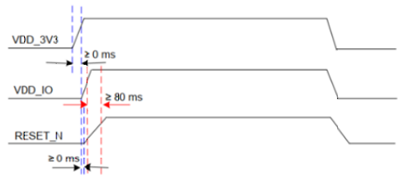
返回
AH20C | BAT供电-》FS26供电-》MCU启动-》CAN供电初始化-》PMIC前级DC-DC供电-》PMIC上电-》SOC启动-》各外设上电初始化
 | 说明：时序图表示的是芯片侧的时序，备注MOS反向的需要MCU或者SOC做反向以满足被控IC的时序
电源/信号
VDD_3V3 | VDD_3V3_SW->BT_3V3 | ≥0ms
 | BT3V3_PWR_EN_1V8(SOC的GPIO2)

VDD_IO | BT_3V3->BT_VDDIO |  | ≥80ms

RESET_N(MOS反向）
 | BT2_RESET_1V8(SOC的GPIO32)

8、C2D时序图
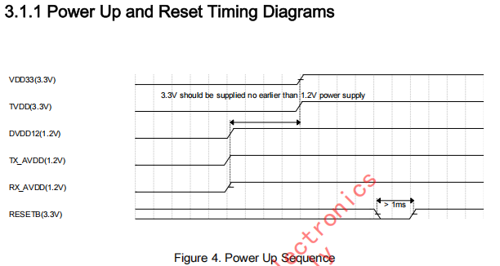
返回
GSV6155 | BAT供电-》FS26供电-》MCU启动-》CAN供电初始化-》PMIC前级DC-DC供电-》PMIC上电-》SOC启动-》各外设上电初始化
 | 说明：时序图表示的是芯片侧的时序，备注MOS反向的需要MCU或者SOC做反向以满足被控IC的时序
电源/信号
DVDD12/TX_AVDD/RX_AVDD | VDD_3V3_SW->GSV6155_TX_AVDD | ≥1ms
 | GSV6155_PWR_EN_S4A_1P8(GPIO38)

TVDD/VDD33 | VDD_3V3_SW->GSV6155_VDD3V3 |  | TBD(0ms)
 | SOC_GSV6155_DELAY_EN_1V8(GPIO40) |  |  | >1ms

RESETB(MOS反向控制) | SOC_GSV6155_RESETB_1V8(GPIO43)

9、MAX96712时序图
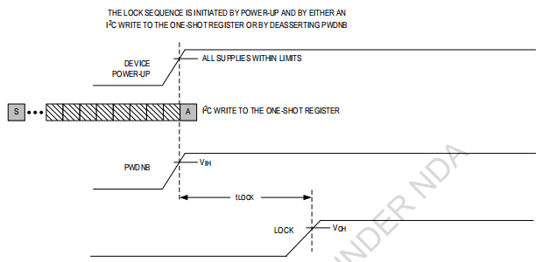
返回
MAX96712 | BAT供电-》FS26供电-》MCU启动-》CAN供电初始化-》PMIC前级DC-DC供电-》PMIC上电-》SOC启动-》各外设上电初始化
 | 说明：时序图表示的是芯片侧的时序，备注MOS反向的需要MCU或者SOC做反向以满足被控IC的时序

电源/信号
POWER_POC0_OUT1~OUT4 | CAMERA_PWR_14V->POC | ≥0ms
MAX96712摄像头POC | CCI1_POC_POC_EN_1V8(GPIO169)

VDD | VDD_3V3_SW->VDD_1V2_CSI0 | ≥0ms
 | CCI0_PWR_EN(GPIO161)

VDD18 | VDD_1V8_SW->CSI0_VDD_1V8 |  | 5ms
 | CCI0_PWR_EN(GPIO161)

PDB (MOS反向) |  |  |  | 5ms
 | CCI0_PWDNB_S4A_1P8(GPIO175)

IIC初始化串行器 |  |  |  |  | 150ms
 | CCI0_SDA_S4A_1P8/CCI0_SCL_S4A_1P8(GPIO15,GPIO16)

LOCK |  |  |  |  |  | 5ms
 | CSI0_96712_LOCK_1V8(IIC检测LOCK)

IIC初始化解串器
 | CCI0_SDA_S4A_1P8/CCI0_SCL_S4A_1P8(GPIO15,GPIO16)

视频流

14、DS90UB983时序图
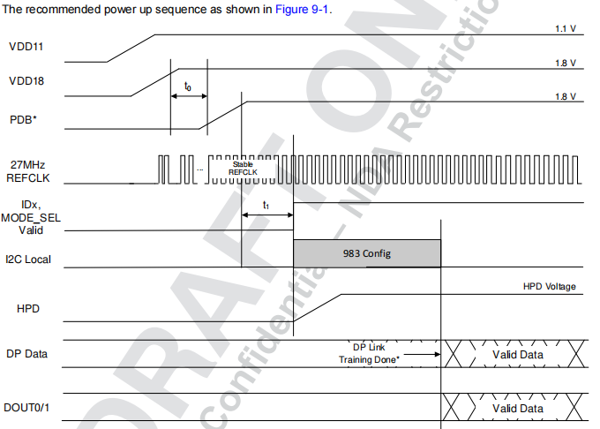
返回
DS90UB983 | BAT供电-》FS26供电-》MCU启动-》CAN供电初始化-》PMIC前级DC-DC供电-》PMIC上电-》SOC启动-》各外设上电初始化
电源/信号
VDD11 risetime@0.2~50ms | VDD_3V3_SW->VDD_1V15_EDP1
 | EDP1_PWR_EN_1P8(GPIO171) | ≥0ms

VDD18 risetime@0.2~50ms | VDD_1V8_SW->EDP2_VDD_1V8 |  | >0.05ms
 | EDP1_PWR_EN_1P8(GPIO171)

PDB risetime@0.2-TBD |  |  |  | TBD
 | SOC_EDP1_PDB(GPIO172)

IIC初始化串行器
 | SOC_DISP0_EDP1_SDA_1V8/SOC_DISP0_EDP1_SCL_1V8(GPIO123,GPIO124)

电源/信号
VDD11 risetime@0.2~50ms | VDD_3V3_SW->VDD_1V15_EDP1
 | EDP1_PWR_EN_1P8(GPIO173) | ≥0ms

VDD18 risetime@0.2~50ms | VDD_1V8_SW->EDP2_VDD_1V8 |  | >0.05ms
 | EDP1_PWR_EN_1P8(GPIO173)

PDB risetime@0.2-TBD |  |  |  | TBD
 | EDP3_SOC_PDB(GPIO174)

IIC初始化串行器
 | SOC_DISP_EDP3_SCL_1V8/SOC_DISP_EDP3_SDA_1V8(GPIO125,GPIO126)

15、PHY时序图
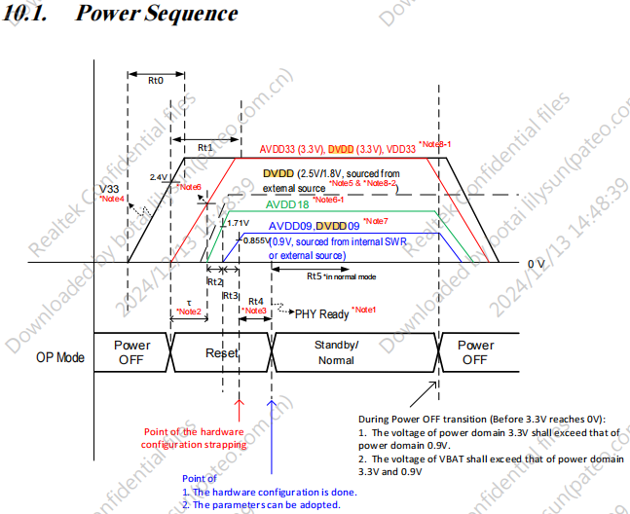
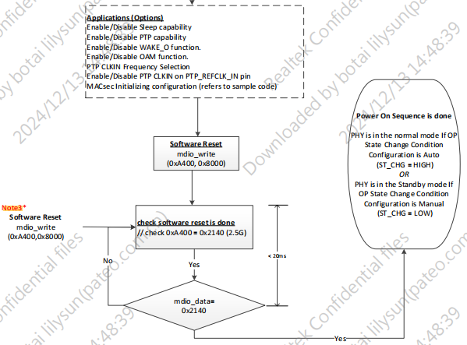
返回
RTL9021 | BAT供电-》FS26供电-》MCU启动-》CAN供电初始化-》PMIC前级DC-DC供电-》PMIC上电-》SOC启动-》各外设上电初始化
电源/信号
V33 | STBY_3V3 | ≤4ms

AVDD33/DVDD/VDD33 | VDD_3V9_SW->PHY_3V3 |  | ≥4ms
 | ENET0_PHY_PWR_EN(GPIO18)

AVDD18 | PHY_3V3->PHY_AVDD18 |  |  | ≥0.3ms

AVDD09/DVDD09 | PHY_3V3->VDD_0V9_PHY |  |  |  | ≥4ms

PHYRSTB |  |  |  |  |  | ≥4ms PHY READY
PHY READY之后复位 | SOC_PHY_RST_1V8(GPIO17)

16、ETH SWITCH时序图
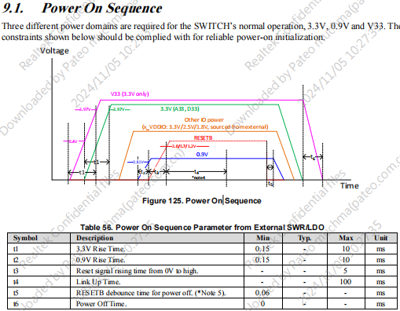
返回
RTL9071 | BAT供电-》FS26供电-》MCU启动-》CAN供电初始化-》PMIC前级DC-DC供电-》PMIC上电-》SOC启动-》各外设上电初始化
电源/信号
V33 | STBY_3V3 | ≥0ms

AVDD33/DVDD/VDD33 | VDD_3V9_SW->RTL9071CP_VDD3V3 | ≥1ms(TBD)
 | SOC_RTL9071CP_VDD3V3_EN1_1V8(GPIO107)

AVDD18 | VDD_3V9_SW->RTL9000_VDD1V8 |  | ≥1ms(TBD)
 | SOC_RTL9071CP_VDD1V8_EN2_1V8(GPIO108)

AVDD09/DVDD09 | VDD_3V9_SW->RTL9071CP_VDD0V9 |  |  | ≥1ms(TBD)
 | SOC_RTL9071CP_VDD0V9_EN3_1V8(GPIO110)

RESETB
 | SOC_RTL9071CP_RST_1V8(GPIO109)

17、8397 SAIL时序图
返回
PMIC | BAT供电-》FS26供电-》MCU启动-》CAN供电初始化-》PMIC前级DC-DC供电-》PMIC上电-》SOC启动-》各外设上电初始化
 | 说明1：时序图表示的是芯片侧的时序，备注MOS反向的需要MCU或者SOC做反向以满足被控IC的时序
 | 说明2：B2B连接器对应关系说明：MB板的J12对应PB板的J9，MB板的J4对应PB板的J8.PIN脚一一对应。
 | 说明3：VSYS1是PMIC的3.3V供电，VSYS2是PMIC的4.5V供电
电源/信号 |  |  |  |  |  |  | power-off
VIN | FBATT_SOC

PMIC前级 DC-DC | FBATT_SOC->VREG_SAIL_3P3 | ＞30ms*
MCU->DC-DC EN(MOS反向) SAIL_VR3P3_M3P3_EN | SAIL_VR3P3_M3P3_EN_PTD16(MCU)

PMIC的NPOWERON/ENABLE |  |  | >8us
MCU->PMIC POWERON PMS_ENABLE_M3P3 | MCU_SOC_PMS_ENABLE_M3P3_PTD30(MCU)

PMIC-LDO1电源输出 | VREG_SAIL_3P3->VDD_SAIL_PX0 |  |  | TBD
VDD_SAIL_PX0 | PMIC输出受IIC控制(PSAIL_I2C_SCL_S1P8/PSAIL_I2C_SDA_S1P8)

PMIC-LDO2电源输出 | VREG_SAIL_3P3->VDD_A_SAIL_HSGMII_CORE |  |  | TBD
VDD_A_SAIL_HSGMII_CORE | PMIC输出受IIC控制(PSAIL_I2C_SCL_S1P8/PSAIL_I2C_SDA_S1P8)

PMIC-LDO3电源输出 | VREG_SAIL_3P3->VDD_A_SAIL_HSGMII_1P2 |  |  | TBD
VDD_A_SAIL_HSGMII_1P2 | PMIC输出受IIC控制(PSAIL_I2C_SCL_S1P8/PSAIL_I2C_SDA_S1P8)

PMIC-LDO4电源输出 | VREG_SAIL_3P3->VDD_SAIL_PX11 |  |  | TBD
38.4M有源晶振供电 | PMIC输出受IIC控制(PSAIL_I2C_SCL_S1P8/PSAIL_I2C_SDA_S1P8)

PMIC-SW1电源输出 | VREG_SAIL_3P3->VDD_SAIL_IX_0P9 |  |  | TBD
VDD_SAIL_IX_0P9 | PMIC输出受IIC控制(PSAIL_I2C_SCL_S1P8/PSAIL_I2C_SDA_S1P8)

PMIC-SW2电源输出 | VREG_SAIL_3P3->VDD_SAIL_MX |  |  | TBD
VDD_SAIL_MX | PMIC输出受IIC控制(PSAIL_I2C_SCL_S1P8/PSAIL_I2C_SDA_S1P8)

PMIC-SW3电源输出 | VREG_SAIL_3P3->VDD_SAIL_PX14|VDD_SAIL_PX14_S1P2 |  |  | TBD
VDD_SAIL_PX14 | PMIC输出受IIC控制(PSAIL_I2C_SCL_S1P8/PSAIL_I2C_SDA_S1P8)

PMIC-SW4电源输出 | VREG_SAIL_3P3->VDD_SAIL_CX |  |  | TBD
VDD_SAIL_CX | PMIC输出受IIC控制(PSAIL_I2C_SCL_S1P8/PSAIL_I2C_SDA_S1P8)

PMIC-SW5电源输出 | VREG_SAIL_3P3->VDD_SAIL_PX3|VREG_S1P8 |  |  | TBD
VDD_SAIL_PX3/VDD_SAIL_QFPROM/PMIC-VOIN | PMIC输出受IIC控制(PSAIL_I2C_SCL_S1P8/PSAIL_I2C_SDA_S1P8)

PMIC-GPIO1输出 |  |  |  |  | TBD
38.4M有源晶振使能 | SAIL_CXO_EN_S1P2(PMIC) PMIC输出受IIC控制

PMIC-GPIO5输出 |  |  |  |  | TBD
SAIL_GPIO_52->PMIC | SAIL_GPIO_52|SAIL_SLP_EN_S1P8 PMIC输出受IIC控制

PMIC-GPIO8输出 |  |  |  |  | TBD
SAIL_SLEEP_CLK<->SOC | SAIL_SLEEP_CLK PMIC输出受IIC控制

PMIC-GPIO9输出 |  |  |  |  | TBD
PMIC的PG->MCU PMS_PGOOD_ODO_3P3 | MCU_SOC_PMS_PGOOD_ODO_3P3_PTA0(MCU)检测到PG说明PMIC上电成功

PMIC-GPIO10输出 |  |  |  |  | TBD
PMIC GPIO10->SOC SAIL_GPIO_51 | SAIL_GPIO_51|SAIL_PWR_READY_S1P8(SAIL_GPIO_51) PMIC POWER READY

PMIC-GPIO6输入 |  |  |  |  | TBD
SAIL_PS_HOLD->PMIC | SAIL_PS_HOLD_S1P8(SOC的SAIL_PS_HOLD)

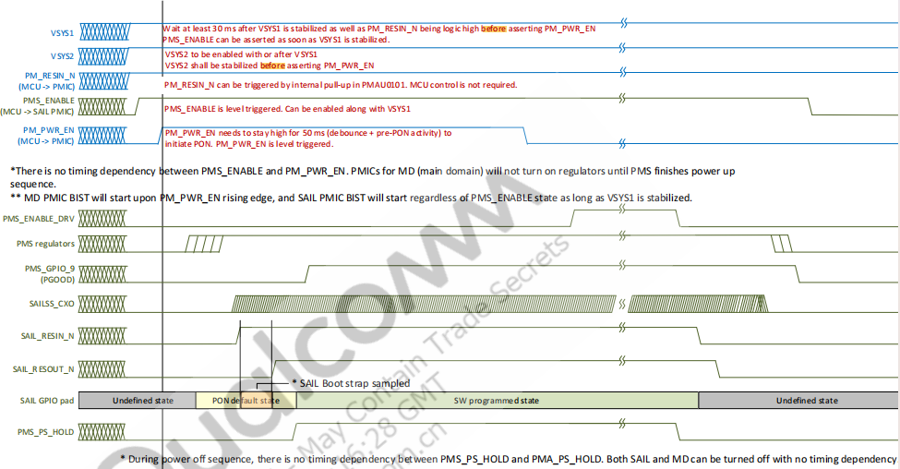
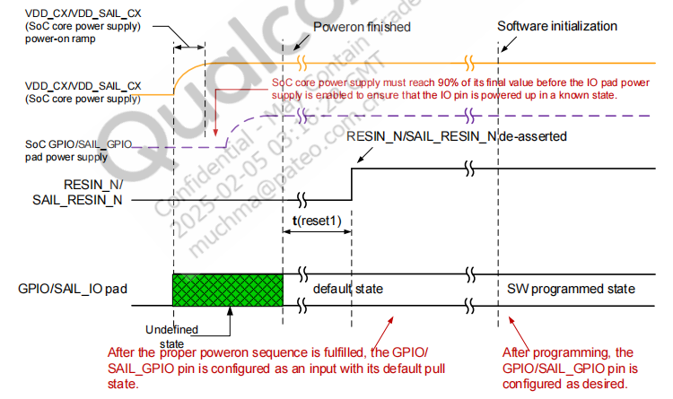

 |  |  |  |  |  | 详见8397供电手册的page119

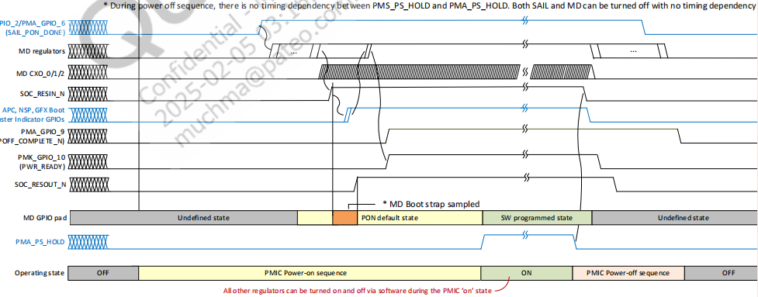

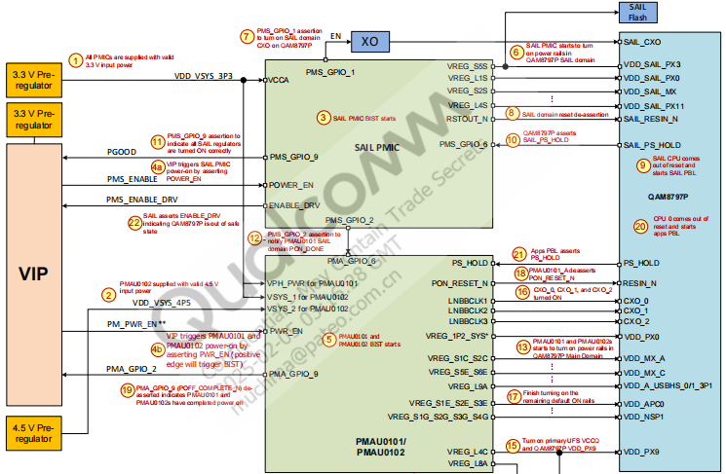

详见8397供电手册的page24

18、8397 MD时序图
返回
PMIC | BAT供电-》FS26供电-》MCU启动-》CAN供电初始化-》PMIC前级DC-DC供电-》PMIC上电-》SOC启动-》各外设上电初始化
 | 说明1：时序图表示的是芯片侧的时序，备注MOS反向的需要MCU或者SOC做反向以满足被控IC的时序
 | 说明2：B2B连接器对应关系说明：MB板的J12对应PB板的J9，MB板的J4对应PB板的J8.PIN脚一一对应。
 | 说明3：VSYS1是PMIC的3.3V供电，VSYS2是PMIC的4.5V供电
电源/信号 |  |  |  |  |  | power-off
VIN | FBATT_SOC

PMIC前级 DC-DC1输入 | FBATT_SOC->VREG_MD_3P3 | 0ms
MCU->DC-DC EN(MOS反向)STR需要MCU_PMIC_PWR_EN | MCU_PMIC_PWR_EN_3V3_PTD5(MCU)

PMIC前级 DC-DC2输入 | FBATT_SOC->VREG_SOC_4P5 | ＞30ms*
MCU->DC-DC EN EN_QAM_VR4P5_M3P3 | MCU_EN_QAM_VR4P5_M3P3_PTG27(MCU)

PMIC-RESIN_N和SOC RFU_34输入 |  |  | TBD 5ms
MCU->PMIC RST(MOS反向) MCU_RST_PMIC_3V3 | MCU_RESET_PMIC_3P3_PTC19(MCU)

PMIC-PWR_N和SOC RFU_7输入 |  |  |  | >50ms*
MCU->PMIC PWR_N MCU_ON_PMIC_KPD_3V3 | MCU_ON_PMIC_KPD_3V3_PTD21(MCU)

PMIC-PON_RESET_N 复位输出
PMIC PON_RESET_N->SOC RESIN_N | RESIN_1P2_N(SOC的RESIN_N)

PMIC-FAULT_N输入
SOC RFU_35->PMIC FAULT_N | PMA_FAULT_N(SOC的RFU_35)

PMIC-PS_HOLD输入
SOC RFU_11->PMIC0101 PS_HOLD | MD_PS_HOLD_MDPX14_1P2(SOC的RFU_11)
SOC RFU_11->MCU(MOS反向) PS_HOLD_DET_3V3 | MB_PMIC_MCU_PS_HOLD_DET_3V3_PTE1(MCU)

PMIC-IIC
SOC RFU_33/28->PMIC IIC | PSAIL_I2C_SDA_S1P8/PSAIL_I2C_SCL_S1P8(SOC RFU_33/RFU_28)

PMIC-IIC(NC处理)
SOC RFU_33/28->PMIC IIC | SPMI_CLK/SPMI_DATA(SOC RFU_26/RFU_30)

PMIC-PSAIL_ERR_N输出
PMIC的PSAIL_ERR_N->SOC SAIL_GPIO_49 | SAIL_GPIO_49|PSAIL_ERROR_1P8_N(SOC的SAIL_GPIO_49)

PMIC-0101各电压输出 |  |  |  |  | TBD

PMIC-0102各电压输出 |  |  |  |  | TBD
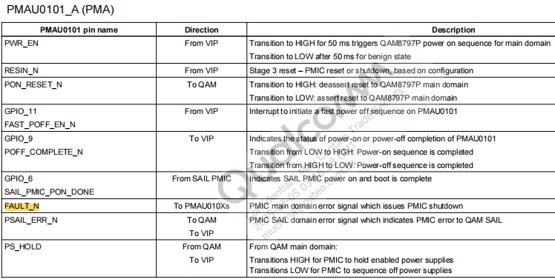

详见8397供电手册的page24

19、8397 STR时序图
返回
PMIC | BAT供电-》FS26供电-》MCU启动-》CAN供电初始化-》PMIC前级DC-DC供电-》PMIC上电-》SOC启动-》各外设上电初始化
 | 说明1：时序图表示的是芯片侧的时序，备注MOS反向的需要MCU或者SOC做反向以满足被控IC的时序
 | 说明2：B2B连接器对应关系说明：MB板的J12对应PB板的J9，MB板的J4对应PB板的J8.PIN脚一一对应。
OFF→ACTIVE流程:该流程使用MCU的上电流程即可 | OFF状态→PMAU010X和SAIL PMIC的前端DC-DC供电→VIP发送命令给SOC，SAIL PMIC的PMS_ENABLE拉高，PM_PWR_EN拉高→ACTIVE
VIN | FBATT_SOC

PMIC SAIL前级 DC-DC | FBATT_SOC->VREG_SAIL_3P3 | 0ms
MCU->DC-DC EN(MOS反向) SAIL_VR3P3_M3P3_EN | SAIL_VR3P3_M3P3_EN_PTD16(MCU)

PMIC MAIN前级 DC-DC1输入 | FBATT_SOC->VREG_MD_3P3 | 0ms
MCU->DC-DC EN(MOS反向)STR需要MCU_PMIC_PWR_EN | MCU_PMIC_PWR_EN_3V3_PTD5(MCU)

PMICMAIN前级 DC-DC2输入 | FBATT_SOC->VREG_SOC_4P5 | ＞30ms*
MCU->DC-DC EN EN_QAM_VR4P5_M3P3 | MCU_EN_QAM_VR4P5_M3P3_PTG27(MCU)

VIP发送命令给SOC |  | 发送命令给SOC

PMIC的NPOWERON/ENABLE |  |  | >8us
MCU->PMIC POWERON PMS_ENABLE_M3P3 | MCU_SOC_PMS_ENABLE_M3P3_PTD30(MCU)

PMIC-RESIN_N和SOC RFU_34输入 |  |  | TBD(0ms）
MCU->PMIC RST(MOS反向) MCU_RST_PMIC_3V3 | MCU_RESET_PMIC_3P3_PTC19(MCU)

PMIC-PWR_N和SOC RFU_7输入 |  |  |  | >50ms*
MCU->PMIC PWR_N MCU_ON_PMIC_KPD_3V3 | MCU_ON_PMIC_KPD_3V3_PTD21(MCU)

ACTIVE→STR流程: | ACTIVE状态→8397给每个VIP发送STR请求→SAIL_GPIO_52拉高→STR
SOC发送命令给VIP |  | 发送命令给VIP，请求STR

SAIL_GPIO_52置高
SAIL_GPIO_52->PMIC SAIL的GPIO5 | SAIL_GPIO_52|SAIL_SLP_EN_S1P8(SOC)

STR→ACTIVE流程: | STR状态→8397给每个VIP发送STR请求→SAIL_GPIO_52拉高→ACTIVE
SAIL域wake up触发 |  | SAIL wake up触发

PMS_WAKE_S1P8
MCU->PMIC SAIL的GPIO_3 | MCU_SOC_PMS_WAKE_3V3_PTA18(MCU)

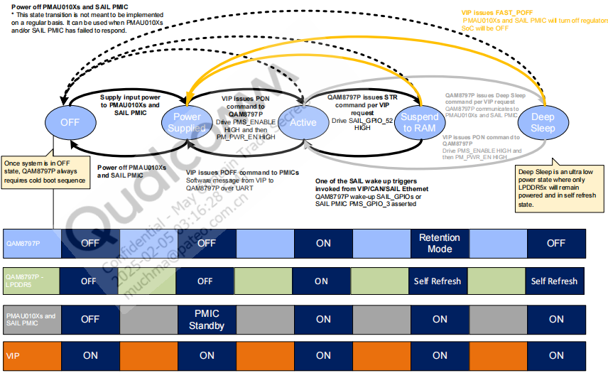
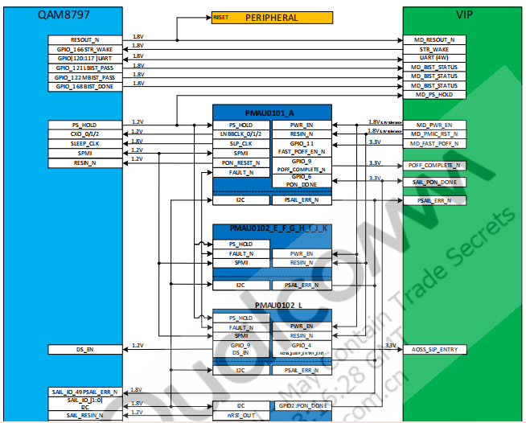

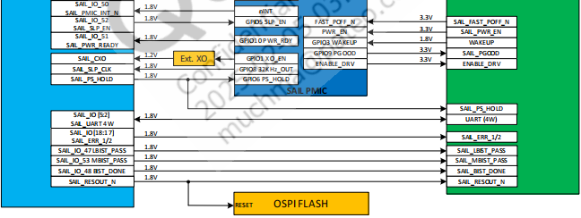
详见8397供电手册的page153

